Retek fajtakísérlet
 |  |  |  |  |  | KEDVELTSÉGI | VIZSGÁLAT |  | HATÓSÁGI | LABORATÓRIUMI | VIZSGÁLAT
KEDVELTSÉGI | FAJTA | TERMÉS | TERMÉK NEVE | KÜLSŐ | ÁLLOMÁNY | ILLAT | ÍZ | ÖSSZESÍTETT | FOLSAV | C-VITAMIN | KÁLIUM
RANGSOR | MEGNEVEZÉS | FOTÓ |  | MEGJELENÉS |  |  |  | PONTSZÁM | (μg/100g) | (mg/100g) | (mg/100g)
1 | Cherry Belle | 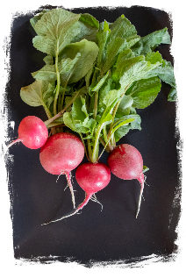 | Garafarm | 11.29 | 11.20 | 16.36 | 14.32 | 53.2 | 8.48 | 8.37 | 270.6
2 | Óriás vaj | 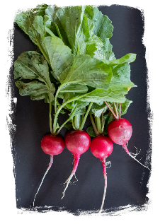 | Gara Seed | 10.92 | 11.58 | 9.66 | 15.11 | 47.3 | 9.03 | 7.69 | 260.2
3 | Escala | 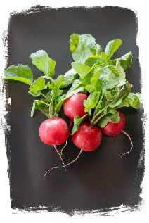 | Gartenland | 12.52 | 10.44 | 9.20 | 13.68 | 45.8 | 23.70 | 7.76 | 290.9
4 | Celesta, F1-hibrid | 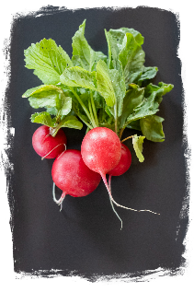 | Gardenline | 11.17 | 10.44 | 9.55 | 14.00 | 45.2 | 9.26 | 15.15 | 293.7
5 | Felix F1 | 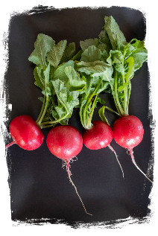 | Budapesti Kertimag Prémium | 13.13 | 9.16 | 9.77 | 13.05 | 45.1 | 22.00 | 9.6 | 241.0
6 | Lada | 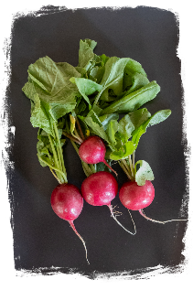 | MoravoSeed | 10.55 | 10.44 | 9.89 | 14.00 | 44.9 | 6.46 | 7.7 | 323.6
7 | Rudi | 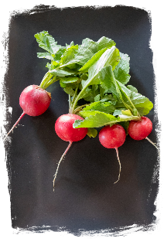 | Gartenland | 11.90 | 9.42 | 10.11 | 13.05 | 44.5 | 25.90 | 7.61 | 306.3
8 | Ilka | 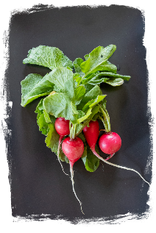 | Semas | 10.68 | 10.56 | 9.77 | 13.20 | 44.2 | 18.70 | 12.77 | 342.3
9 | Saxa 2 | 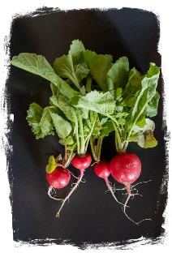 | Nohel Garden | 8.59 | 10.44 | 10.23 | 14.64 | 43.9 | 30.70 | 10.75 | 301.3
10 | Korai legjobb/Cherry Belle | 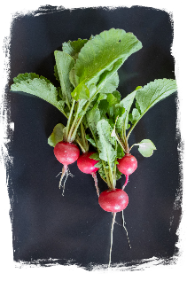 | Budapesti Kertimag Konyhakert | 9.57 | 11.45 | 9.77 | 13.05 | 43.8 | 9.92 | 9.01 | 345.4
11 | Óriás vaj | 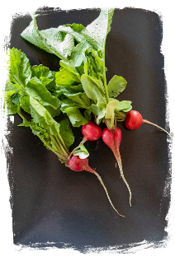 | Rédei Kertimag | 7.85 | 10.69 | 9.55 | 15.27 | 43.4 | 12.00 | 10.66 | 390.9
12 | Saxa 2 | 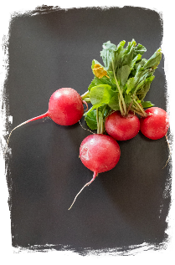 | Gartenland | 11.90 | 8.53 | 8.86 | 13.05 | 42.3 | 14.90 | 7.69 | 259.6
12 | Flamingó | 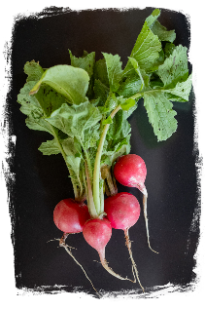 | Budapesti Kertimag Magyar fajta | 9.33 | 11.20 | 9.32 | 12.41 | 42.3 | 10.80 | 7.69 | 331.1
13 | Óriás vaj | 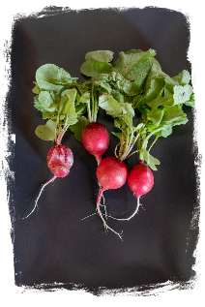 | Budapesti Kertimag Konyhakert | 8.10 | 11.07 | 9.09 | 13.05 | 41.3 | 17.40 | 8.25 | 296.6
13 | Johanna | 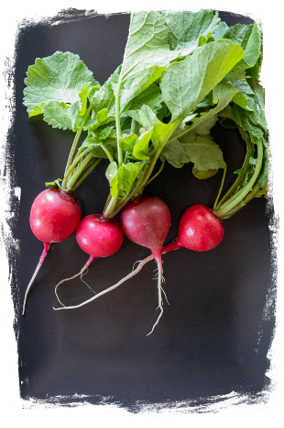 | Semas | 9.57 | 9.67 | 8.98 | 13.05 | 41.3 | 14.50 | 7.9 | 326.3
14 | Ester | 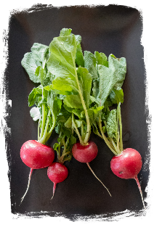 | Rédei Kertimag | 10.53 | 9.38 | 9.00 | 12.08 | 41.0 | 8.24 | 7.76 | 338.2
15 | Saxa 2 | 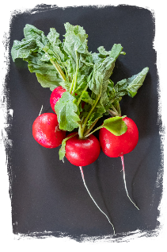 | Gardenline | 10.43 | 8.27 | 8.75 | 12.73 | 40.2 | 8.56 | 15.29 | 263.4
16 | Stela | 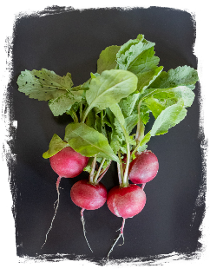 | Nohel Garden Gardenie | 7.73 | 11.07 | 9.32 | 11.61 | 39.7 | _ | _ | _
17 | Ria | 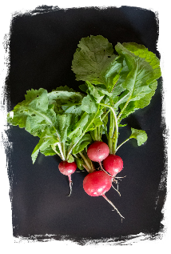 | Nohel Garden | 8.84 | 10.31 | 8.64 | 11.77 | 39.6 | 6.14 | 7.88 | 286.9
18 | Klara F1 | 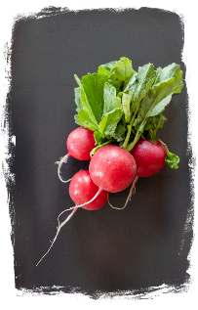 | Semas | 10.68 | 9.16 | 8.18 | 11.45 | 39.5 | _ | _ | _
19 | Óriás vaj | 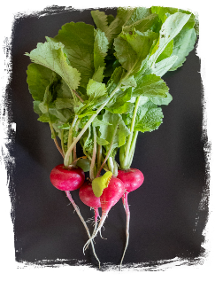 | Budapesti Kertimag Konyhakert | 8.71 | 8.65 | 9.25 | 11.45 | 38.1 | 17.80 | 9.02 | 339.4

